Lección 8
LECCIÓN 8 – A VS AN / THERE IS – THERE ARE (AFIRMATIVA, NEGATIVA E TERROGATIVA)

 |  | Escribe en inglés la cantidad que hay según la imagen.
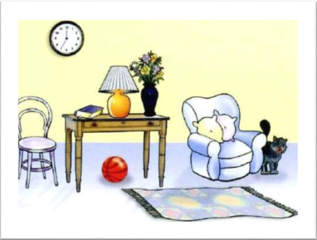

 | Escribe en inglés el siguiente texto guía. Vamos a sobre-utilizar el uso de "HAY" para la práctica. Responde las preguntas propuestas. Utiliza because para las respuestas negativas.

 | MI CASA
 | En mi casa, en la sala hay muchas cosas. Hay un reloj en la pared. Hay una silla al lado de la mesa, sobre la mesa hay un libro, hay una lámpara y hay un florero. En el florero hay 5 flores. En la sala hay un sofá, sobre el sofá hay 2 cojines y al lado del sofá hay un gato. En el piso hay una pelota y hay una alfombra.

 | In my house, in the living room there are many things. There is a clock on the wall. There is a chair at the table, on the table there is a book, there's a lamp and there is a vase. In the vase there are 5 flowers. In the living room there's a sofa, on the sofa there are 2 cushions and at the sofa there's a cat. On the floor there's a ball and there is a carpet.

 | Are there 2 cats in the house? |  |  | No, Because there is a cat.

 | Is there a ball on the floor? |  |  | Yes, There is a ball on the floor.

 | Are there 4 flowers in the vase? |  |  | No, because there are 5 flowers.

 | Is there a cat at the sofa? |  |  | Yes, There is a cat at the sofa.

 | Are there 2 clocks on the wall? |  |  | No, because there is a clock on the wall.

 | VOCABULARIO DE AYUDA
 | Cosas: Things | Reloj: Clock | Pared: Wall | Silla:Chair | Lámpara: Lamp |  | Florero:Vase
 | Pelota: Ball | Alfombra: Carpet | Piso: Floor | Libro: Book | Flores: Flowers |  | Muchas: Many
 |  |  | Cojines: Cushions | Gato: Cat
 |  |  |  |  |  | Ver resultados

